レイアウト
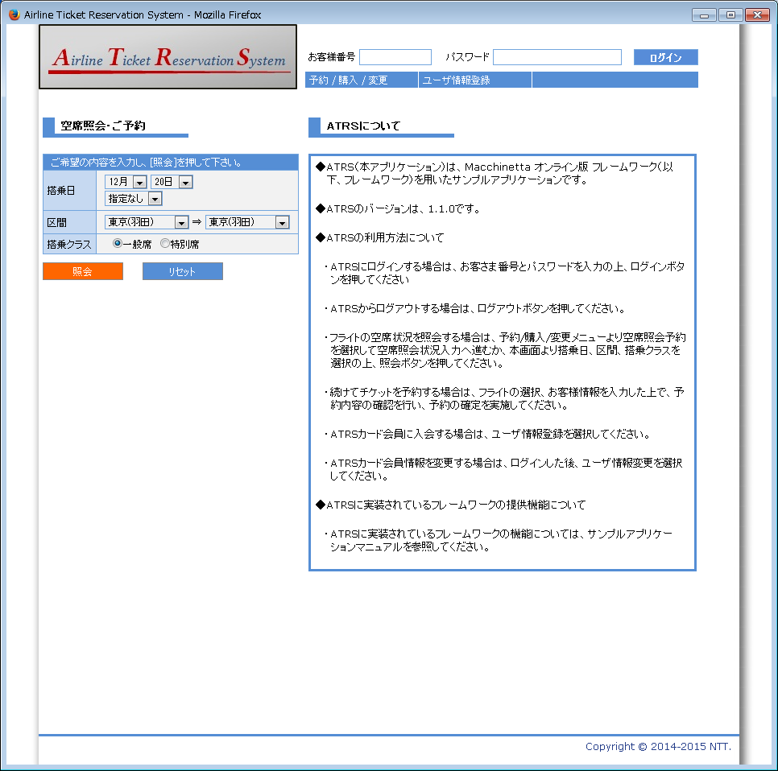
画面仕様 |  | システム名 | ユースケースグループ |  | ユースケース | 作成者 | 作成日 | 更新者 | 更新日
 |  | 航空チケット予約システム | 共通業務 |  | 共通業務 | 電電 太郎 | 2014-01-01 | 電電 太郎 | 2015-03-01

画面名 | TOP画面 |  | 画面ID | A001

